Principal
MENU PRINCIPAL

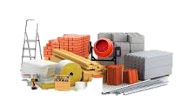




 | PRODUCTOS | CLIENTES | COTIZACIÓN
 |  |  | (Asignar Macros)


 | CUSTOMIZAR COMBOS | ASESOR DEVENTAS

Productos

MENU
CODIGO | ARTICULO | PRECIO
150 | BERBIQUI ECONOMICO #12 | 86.00
296 | CADENA PASEO 3 MAR-RAM CP3MR | 22.00
301 | CADENA CASTIGO 3 MAR-RAM 3546 | 11.00
310 | CALIBRADOR CTT 5 BOCAS * | 14.00
854 | ADAPTADOR 3 PZS MAR-RAM | 38.00
1085 | CADENA DE SEGURIDAD MAR-RAM P/PUERTA * | 6.00
1092 | BROCA MANITA 7 PZAS MM. | 29.00
1825 | ARCO P/SEGUETA MINI ECONOMICO * | 15.00
A1434MR | AUTOCLER 15 PZS MAR-RAM ENTRADA DE 3/4 | 800.00
A1612MR | AUTOCLER 16 PZS MAR-RAM PROF MILIMETRICO | 189.00
A1714MMR | AUTOCLER 17 PZS 1/4" MAR-RAM MM. ROJO | 85.00
A2134MR | AUTOCLER 21 PZS MAR-RAM ENTRADA DE 3/4" | 1,000.00
A2512MMR | AUTOCLER 25 PZS MAR-RAM PROFE USO TALLER | 331.00
A2512MR | AUTOCLER 25 PZS MAR-RAM PROF HOGAR/ CHIC | 229.00
A40MR | AUTOCLER 40 PZS MAR-RAM 1/4", 3/8" | 129.00
A52MR | AUTOCLER 52 PZS MAR-RAM PROFESINAL | 212.00
A75MR | AUTOCLER 75 PZS MAR-RAM (1/4,3/8,1/2) | 292.00
AEE1534MR | AUTOCLER 15 PZS MAR-RAM ENT 3/4 ASTRIADO | 800.00
AM200MR | ACEITERA MAR-RAM 200CC PROFESIONAL | 26.00
AM300MR | ACEITERA MAR-RAM 300CC PROFESIONAL | 29.00
ARCO12MR | ARCO P/SEGUETA MAR-RAM CUADRADO M/AMARIL | 58.00
ASL07DB | BANDOLA DE ALUMINIO 2 PZS 7MM BR COLORES | 12.00
BALLMR | BANDOLA CON DESTORCEDOR MAR-RAM 1 PZ 5/8" | 8.00
BAPMR | BOMBA DE PIE MAR-RAM BAPMR | 72.00
BB10MR | BOMBA DE MANO 10" MAR-RAM BALONERA | 17.00
BC4TM12MR | BROCA JGO 4 PZS MAR-RAM 4X12 CONCRET | 63.00
BC4TM6MR | BROCA JGO 4 PZS MAR-RAM 4X6 CONCRETO | 40.00
BCTM1212MR | BROCA P/CONCRETO 1/2 X 12" TUGSTENO MAR RAM | 32.00
BCTM5812MR | BROCA P/CONCRETO 5/8X12" TUGSTENO MAR RAM | 47.00
BCTM91612MR | BROCA P/CONCRETO 9/16X12" TUGSTENO MAR RAM | 36.00
BG1MR | BANDOLA GIRATORIA DESTORCEDOR 1" | 17.00
BGF1MR | BANDOLA GIRATORIA CIERRE RAPIDO 1" GANCHO FIJO | 11.00
BMA6MR | BANDOLA TIPO PERA NO. 6X60MM MAR-RAM | 5.00
BMA7MR | BANDOLA TIPO PERA NO. 7X70MM MAR-RAM | 7.00
BMA8MR | BANDOLA TIPO PERA NO. 8X80MM MAR-RAM | 8.00
BMA9MR | BANDOLA TIPO PERA NO. 9X90MM MAR-RAM | 10.00
BMALUM8MR | BANDOLA TIPO PERA ALUMINIO 8X80MM C/SEGURO MAR-RAM | 12.00
BMATS10MR | BANDOLA TIPO PERA NO.10X100MM C/SEGURO MAR-RAM | 13.00
BMATS12MR | BANDOLA TIPO PERA NO.12X140MM C/SEGURO MAR-RAM | 25.00
BMATS6MR | BANDOLA TIPO PERA NO. 6X60MM C/SEGURO MAR-RAM | 6.00
BMATS7MR | BANDOLA TIPO PERA NO. 7X70MM C/SEGURO MAR-RAM | 7.00
BMATS8MR | BANDOLA TIPO PERA NO. 8X80MM C/SEGURO MAR-RAM | 9.00
BMATS9MR | BANDOLA TIPO PERA NO. 9X90MM C/SEGURO MAR-RAM | 11.00
BMTG128MR | BROCA P/MADERA TIPO GUSANO 1/2 X 8" | 32.00
BMTG588MT | BROCA P/MADERA TIPO GUSANO 5/8 X 8" | 43.00
BMTG9168MR | BROCA P/MADERA TIPO GUSANO 9/16X 8" | 36.00
BP15MR | BOMBA DE MANO 15" MAR-RAM | 36.00
BP20MR | BOMBA DE MANO 20" MAR-RAM BP20MR | 81.00
BZ5MR | BOZAL PARA PERRO NO.5 MAR-RAM | 26.00
BZ6MR | BOZAL PARA PERRO NO.6 MAR-RAM | 28.00
BZ7MR | BOZAL PARA PERRO NO.7 MAR-RAM | 29.00
CC4MR | CADENA CASTIGO 4 MAR-RAM 60 CTM. 3547 | 19.00
CC4RMR | CADENA PASEO CUERO 4" MAR-RAM | 55.00
CC51624 | CABLE ACERO PARA BICICLETA 5/16X24 BR | 19.00
CC51636 | CABLE ACERO PARA BICICLETA 5/16X36 MAR-R | 20.00
CC5RMR | CADENA PASEO CUERO 5" MAR-RAM | 63.00
CC6RMR | CADENA PASEO CUERO 6" MAR-RAM | 76.00
CCAUMR | CABLE ACERO MAR-RAM MULTIUSOS 12 MMX2MTS | 86.00
CCC2MR | CANDADO CHICOTE MAR-RAM COMBINACION 15MMX2MTS | 144.00
CCCMR | CANDADO CHICOTE MAR-RAM COMBINACION | 98.00
CCD3MR | CADENA CASTIGO DOBLE NO.3 MAR-RAM | 25.00
CCD4MR | CADENA CASTIGO DOBLE NO.4 MAR-RAM | 43.00
CCG4MR | CADENA CASTIGO GRUESA NO.4 MAR-RAM | 28.00
CCP3MR | CADENA CASTIGO CON PUAS 3X50CM MAR-RAM | 48.00
CCP4MR | CADENA CASTIGO CON PUAS 4X60CM MAR-RAM | 58.00
CCRMR | CANDADO CHICOTE MAR-RAM LL/NORMAL REFORZ | 49.00
CCSMR | CANDADO CHICOTE MAR-RAM LL/NORMAL ECONOM NO | 36.00
CCT2MR | CANDADO CHICOTE MAR-RAM LL/TUBULAR 15MMX2MTS | 144.00
CCTMR | CANDADO CHICOTE MAR-RAM LL/TUBULAR 15 | 85.00
CLL36 | CABLE CON CANDADO PARA BICICLETA 5/16 | 40.00
CP210MR | CABLE PASA CORRIENTE CAL.10 MAR-RAM 2 | 82.00
CP3510MR | CABLE PASA CORRIENTE CAL.10 MAR-RAM 3.5M | 120.00
CP358MR | CABLE PASA CORRIENTE CAL.8 MAR-RAM 3.5MT | 193.00
CPDB5MR | CADENA PASEO 5 MAR-RAM DOBLE BANDOLA | 69.00
CPDB6MR | CADENA PASEO 6 MAR-RAM DOBLE BANDOLA | 82.00
CPLLMR | CAMARA P/LLANTA NO.10 CURVA | 33.00
DCS05-F | ARCO P/CALAR 5 SEGUETAS RAM-TOOLS | 29.00
DR2MR | ADAPTADOR MAR-RAM 2 PZS 3/8A1/4 1/2A3/8 | 47.00
DR3412MR | ADAPTADOR 3/4 A 1/2 MAR-RAM REDUCCION | 60.00
IA03-F | ADAPTADOR 3 PZS MAR-RAM IMPACTO | 43.00
JA4MR | AFINACION 4 PZS 1/2 MAR-RAM PROFESIONAL | 98.00
JA4MR-F | AFINACION 4 PZS FLEXIBLE MAR-RAM 1/2 MAT | 115.00
JB5AVCMR | BROCA JGO 5 PZS MAR-RAM METAL COBALTO | 68.00
JB5AVNMR | BROCA JGO 5 PZS MAR-RAM METAL NEGRAS | 51.00
JBC4MR | BROCA JGO 4 PZS MAR-RAM CONCRETO BLISTE | 28.00
JBM6MR | BROCA JGO 6 PZS MAR-RAM P/MADERA | 26.00
JBMX9MR | BROCA JGO 9 PZS MAR-RAM MIX MET-CON-MAD | 64.00
JBTG6MR | BROCA P/MADERA TIPO GUSANO 6 PZAS | 159.00
OC125 | ACEITERA 125CC MAR-RAM FLEXIBLE | 16.00
PARED | CADENA CASTIGO 3 MAR-RAM 3546 | 11.00
PARED | ADAPTADOR 5 PZS MAR-RAM | 40.00
XDERF | CADENA PASEO CUERO 4" MAR-RAM | 55.00

Lista de Clientes
MENU
Id Cliente | Nombre de Cliente | Dirección | Ciudad | Teléfono | Email
100 | José Pablo Juarez Perez | Av. 90, Calle 3, Bloc 1 | Guatemala | 7125-3225 | mperez@gmail.com
101 | Christofer Miguel Andubar | Av. 50, Calle 4, Bloc 20 | Guatemala | 7125-3225 | cmiguel@gmail.com
102 | Mario Aguilar Fuentes | Av. 10, Calle 5, Bloc10 | Guatemala | 2569-7841 | maguliarpez123@gmail.com
103 | Karen Montenegro Alvarez | Av. 8, Calle 8, Zona1 | Guatemala | 9863-1241 | kmonal7854@gmail.com
104 | Dara Flores Marroquin | Av. 7, Calle 9, Zona 10 | Guatemala | 5621-7489 | daraflormar@gmail.com
105 | Diego Cruz Maldonado | Av. 10, Calle 7A, Zona 24 | Guatemala | 4896-2014 | diegocruzmal548@gmail.com
106 | Sharon Gomez | NAC | GTM | 6969-4224 | g.sharon@ingeneria.edu.gt

Asesores de Venta
MENU
Id Asesor | Nombre de Asesor | Dirección | Ciudad | Teléfono | Email
200 | Christofer Miguel Andubar | Av. 90, Calle 3, Bloc 1 | Guatemala | 7125-3225 | mperez@gmail.com
201 | Mario Aguilar Fuentes | Av. 50, Calle 4, Bloc 20 | Guatemala | 7125-3225 | cmiguel@gmail.com
202 | José Pablo Juarez Perez | Av. 10, Calle 5, Bloc10 | Guatemala | 2569-7841 | maguliarpez123@gmail.com
203 | Dara Flores Marroquin | Av. 8, Calle 8, Zona1 | Guatemala | 9863-1241 | kmonal7854@gmail.com
204 | Diego Cruz Maldonado | Av. 7, Calle 9, Zona 10 | Guatemala | 5621-7489 | daraflormar@gmail.com
205 | Karen Montenegro Alvarez | Av. 10, Calle 7A, Zona 24 | Guatemala | 4896-2014 | diegocruzmal548@gmail.com
206 | Heidy Garcia | La roosvelt | Quiche | 4224-3530 | g.heidy@ingeneria.edu.gt

Asignar Macros
MENU
COMO ASIGNAR MACROS

 | Primero debemos activar el modo desarrollador, para eso necesitamos ir a: archivos > opciones > personalizar cinta
de opciones; y en la barra del lateral derecho habra un recuadro con la opcion de desarrollador

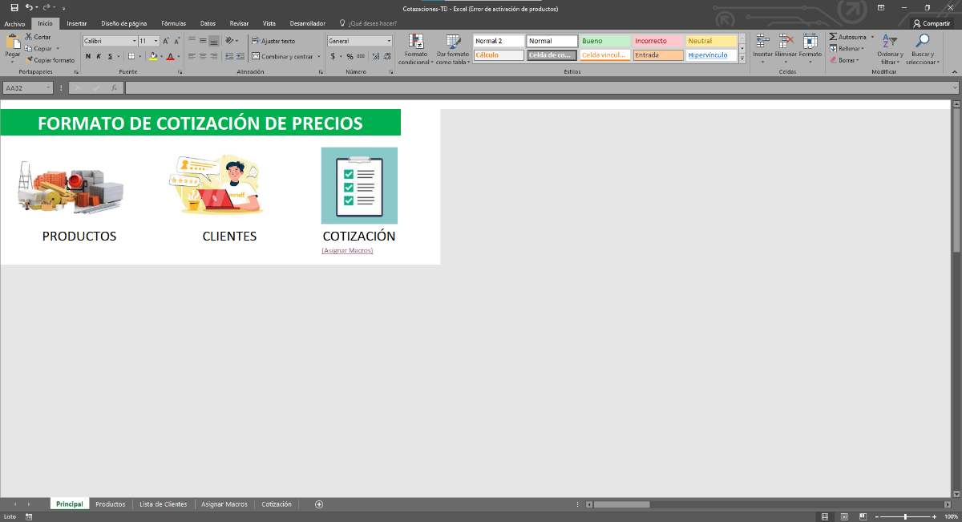
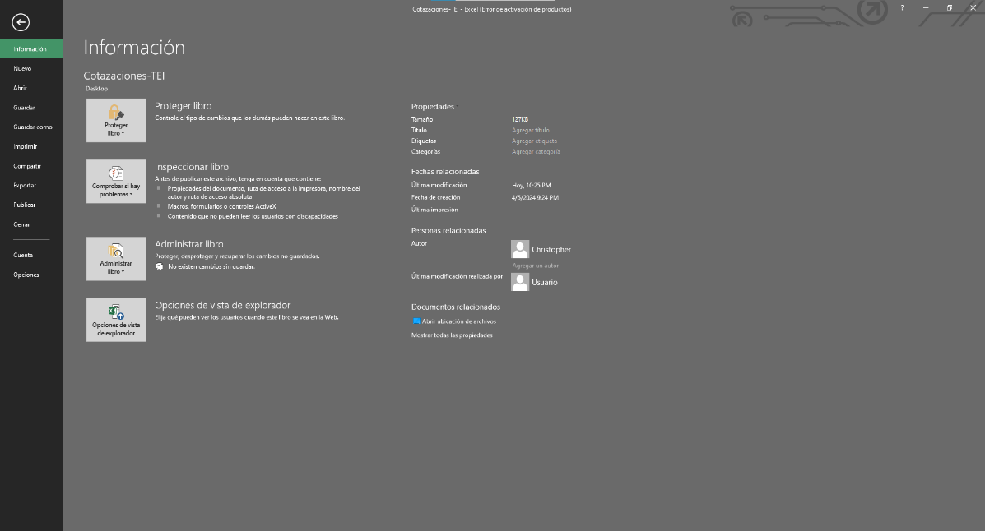

1

2

3

4
 |  | SIGUIENTE PASO

Importar Archivos
MENU
IMPORTAR ARCHIVOS NECESARIOS

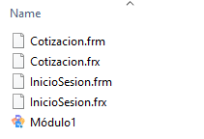
 | El sistema de macros requiere de un formulario donde se mostrara graficamente la cotizacion conjunto al sistema.
 | Los archivos necesarios para que el sistema funcione correctamente son:

1
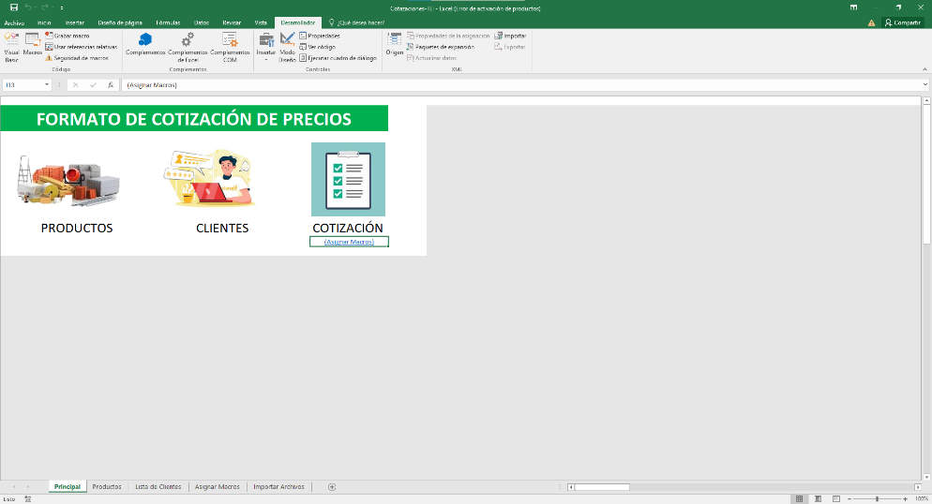
Una vez activado el modo desarrolladro ingresamos a "Visual Basic":
 |  |  |  |  |  | PASO ANTERIOR | ULTIMA PAGINA

 |  |  |  | Una vez dentro de "visual basic" le daremos click derecho
 |  |  |  | sobre los archivos que nos aparecen para desplegar un menu

2
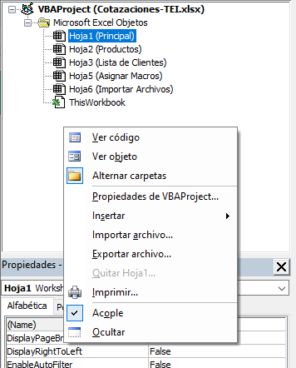
3

 |  | Seleccionamos la opcion de "importar":

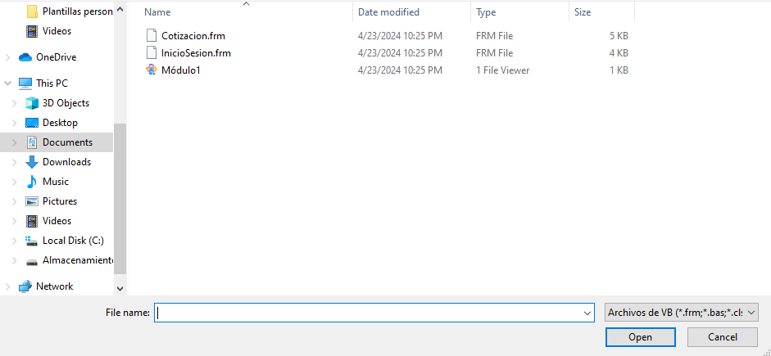

4

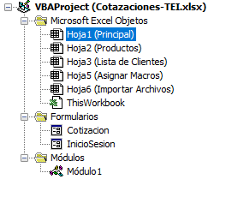

 |  |  | Aqui importaremos los archivos descargados (solo apareceran 3)
 |  |  |  |  | para que queden mas o menos asi:

Aplicar Macros
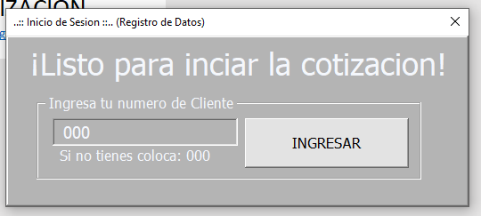
MENU
APLICAR LA MACROSS EN EXCEL

 | Una vez esten los archivos en excel ve al inicio y da click derecho sobre el icono de cotizacion, ahi selecciona la
opcion de "asignar macross" y selecciona la opcion que aparece.

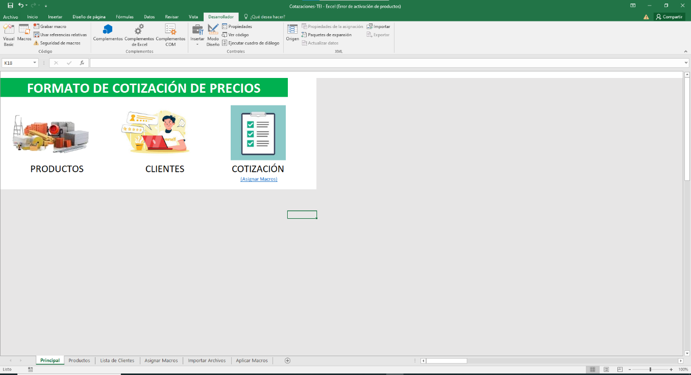

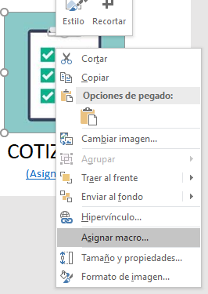
 |  | REGRESAR

1
2
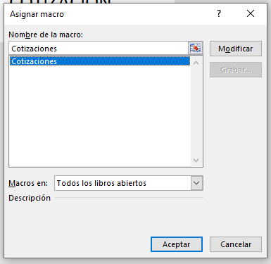

3

 | Si todos los datos fueron cagados correctamente al dar click sobre el icono principal de
cotizacion debera aparecer el formulario principal:

